Glycèmie De Richard Perreault
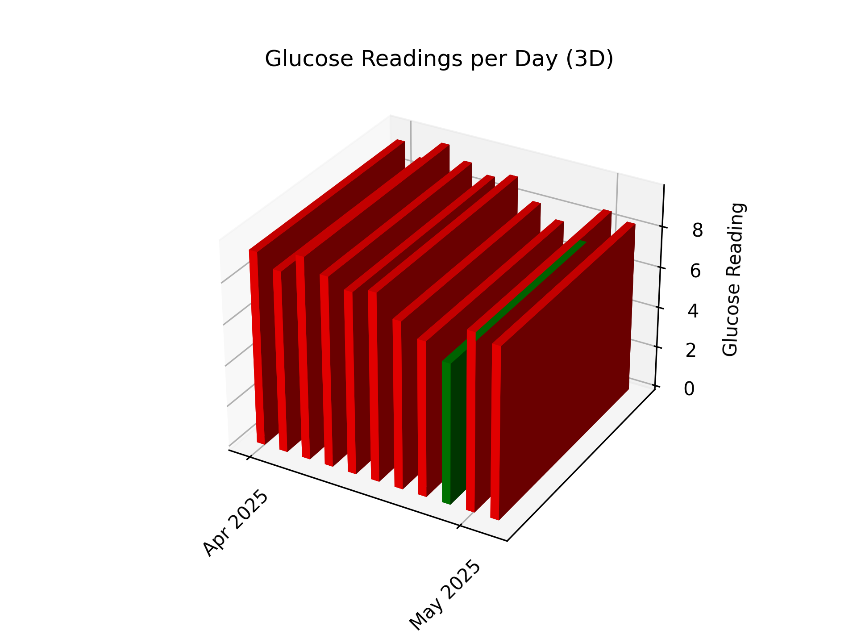
Moyen Total: 8.3 de Glycèmie De Richard Perreault
 | 7.0 | 10.4 | 9.2 | 7.6 | 8.3
 | Glycèmie | Glycèmie | Glycèmie | Glycèmie
Date | à jeune (1:00-9:00) | avant diner (9:01-12:00) | avant souper (12:01-18:00) | la nuit (18:01-24:00)
 | Glycémie à jeun | Glycémie avant diner | Glycémie avant souper | Glycémie la nuit
4/22/2025 |  |  | 9.7 | 9.1
4/23/2025 | 9.5 | 7.9 | 10.5 | 7.4
4/24/2025 | 8.1 | 13.3 | 11.4 | 6.6
4/25/2025 | 7.5 | 12.9 | 9.9 | 6.7
4/26/2025 | 5.9 | 12.4 | 9.2 | 7.9
4/27/2025 | 6.8 | 13.3 | 7.3 | 8.9
4/28/2025 | 8.2 | 10 | 8 | 6.2
4/29/2025 | 5.5 | 9.8 | 8.1 | 6.7
4/30/2025 | 6.7 | 6.7 | 7.2 | 6.8
5/1/2025 | 6.4 | 7.8 | 10.6 | 9.5
5/2/2025 | 7.9 | 9.4 | 9.5 | 8.2
2025-04-22 |  |  | 9.7 | 9.1 | 9.4
2025-04-23 | 9.5 | 7.9 | 10.5 | 7.4 | 8.8
2025-04-24 | 8.1 | 13.3 | 11.4 | 6.6 | 9.8
2025-04-25 | 7.5 | 12.9 | 9.9 | 6.7 | 9.2
2025-04-26 | 5.9 | 12.4 | 9.2 | 7.9 | 8.8
2025-04-27 | 6.8 | 13.3 | 7.3 | 8.9 | 9.1
2025-04-28 | 8.2 | 10 | 8 | 6.2 | 8.1
2025-04-29 | 5.5 | 9.8 | 8.1 | 6.7 | 7.5
2025-04-30 | 6.7 | 6.7 | 7.2 | 6.8 | 6.8
2025-05-01 | 6.4 | 7.8 | 10.6 | 9.5 | 8.6
2025-05-02 | 7.9 | 9.4 | 9.5 | 8.2 | 8.8
2025-05-03 | 4.6 |  |  |  | 4.6

